Sheet1
2020/9/15プログラム作成部分作業まとめ
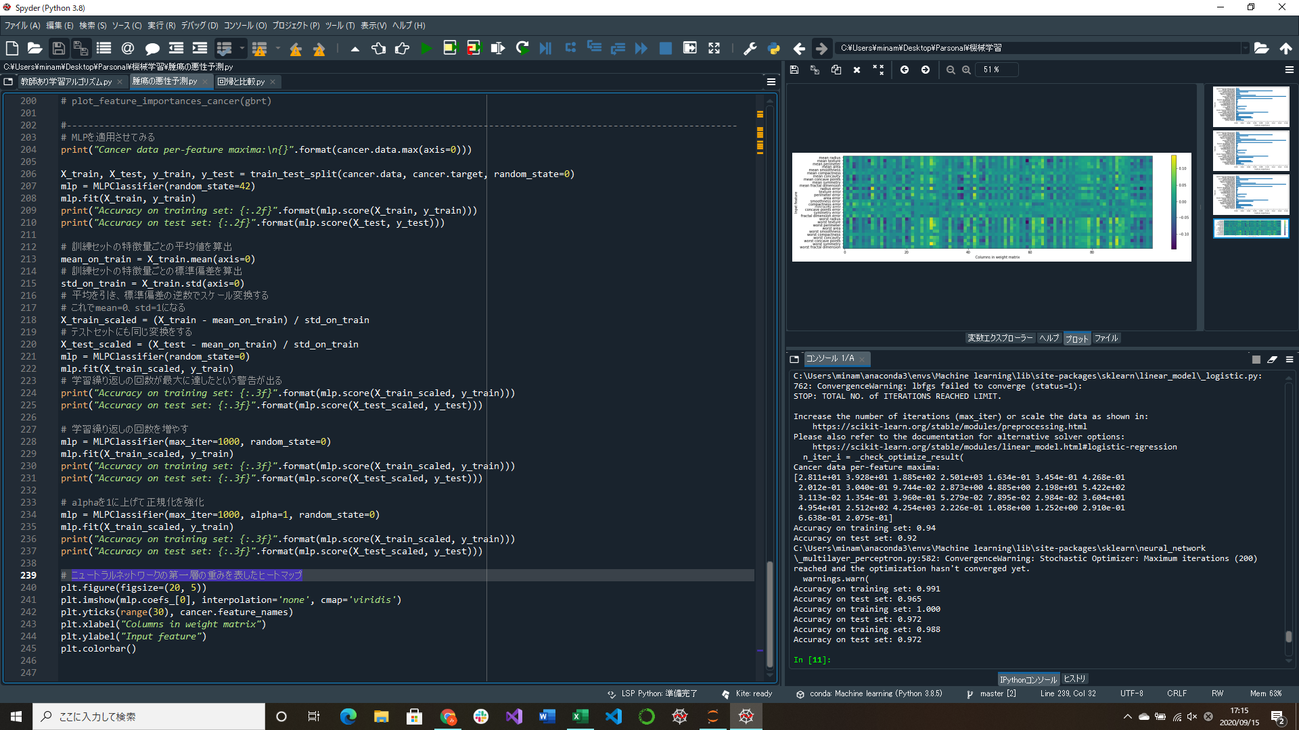
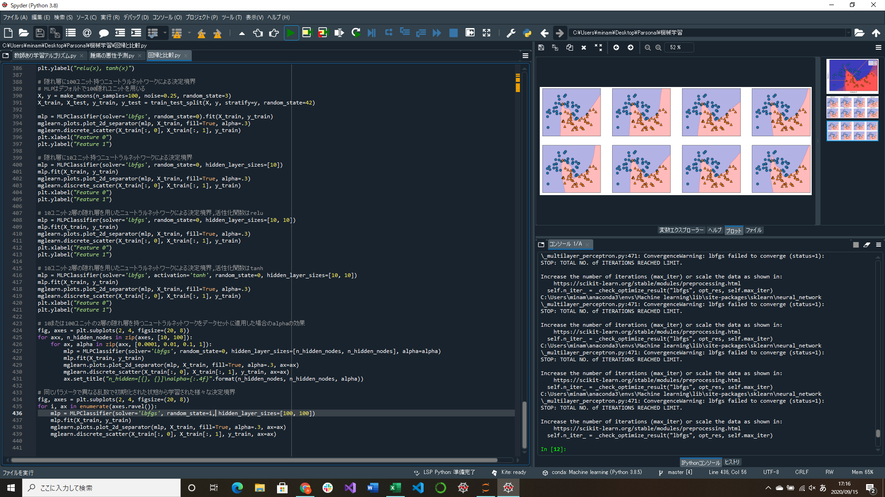

ニュートラルネットワークでの学習結果部分実装 |  | 同じパラメータで異なる乱数で初期化された状態から様々な決定境界を表示する部分実装
ニュートラルネットワークの第一層の重みを表したヒートマップ作成部分実装 |  | →random_stateをforで使っているiにする
学習繰り返しの回数とalphaの数値を大きくすると汎化性能が上がった

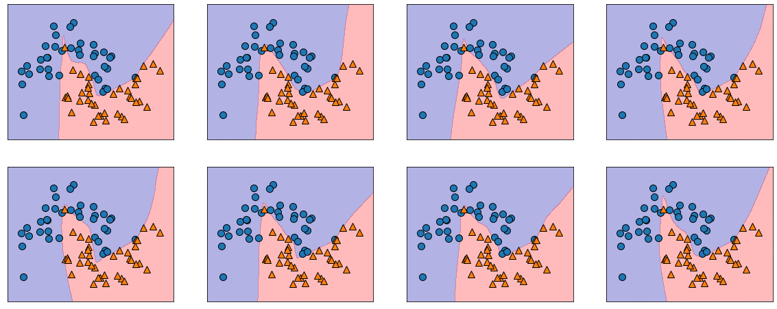

同じパラメータで異なる乱数で初期化された状態から学習された様々な決定境界 | ↑腫瘍データを学習したニュートラルネットワークの第一層の重みを表したヒートマップ
ニュートラルネットワークは学習を開始する前に重みを乱数で割り当てるが、 | 行は特徴量、列は隠れユニット(100個)
その乱数の値が変わると異なる結果が得られることがわかる | 「mean smoothness」と「mean compactness」「smoothness errer」から「fractal dimension errer」までの特徴量は
 | ほかの特徴量と比べて重みが小さいことがわかる
 | →特徴量が重要でないか、これらの特徴量をニュートラルネットワークが使えるように表現できていなかったかのどちらか

